关系图
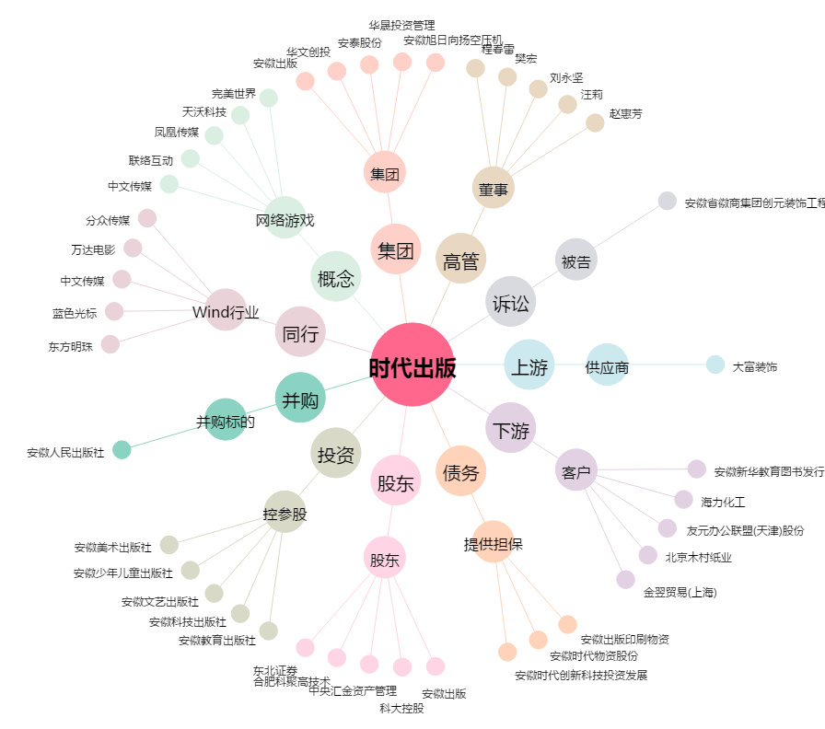
时代出版[600551.SH] - 关系概览图

